KK
 |  |  |  | KEMENTERIAN RISET, TEKNOLOGI DAN PENDIDIKAN TINGGI
 |  |  |  | POLITEKNIK NEGERI BANYUWANGI
 |  |  |  | Jl. Raya Jember Kilometer 13 Labanasem, Kabat, Banyuwangi, 68461 Telp. /Faks. : (0333) 636780
 |  |  |  | E-mail : poliwangi@poliwangi.ac.id ; Website : http//www.poliwangi.ac.id

Data Kecelakaan Kerja

No |  | Korban |  |  |  |  |  |  |  |  |  |  |  | Kronologi
 |  | Nama |  | Usia |  | Unit/Prodi |  | Jabatan | Tanggal | Jam | Lokasi |  | Status
1 |  | M. Deo Gevano |  | 20 | th | AGB |  | Mahasiswa | 30-092-022 | 15.00 | Lab. AGB |  | Luka Berat | Pipi Terkena Slenger mesin traktor
 |  |  |  |  |  |  |  |  |  |  |  |  |  | saat praktikum tidak memperhatikan SOP
 |  |  |  |  |  |  |  |  |  |  |  |  |  | Tidak Menggunakan APD
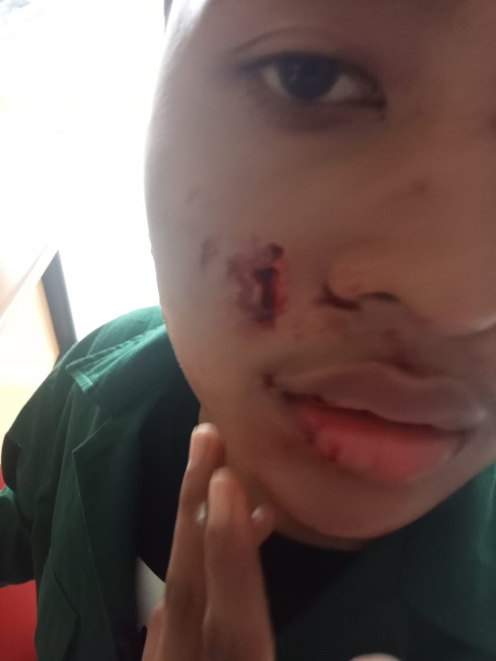

 |  |  |  |  |  |  |  | Korban harus dirujuk ke Rumah sakit untuk mendapatkan pemeriksaan dan tindakan lebih lanjut

Catatan : |  |  | sebelum pratikum di wajibkan safety induction

Dibuat : |  |  |  |  |  |  | Diperiksa : |  |  |  |  | Disetujui :

 | NIP./NIK. |  |  |  |  |  |  | NIP./NIK. |  |  |  |  | NIP./NIK.

